Sayfa1
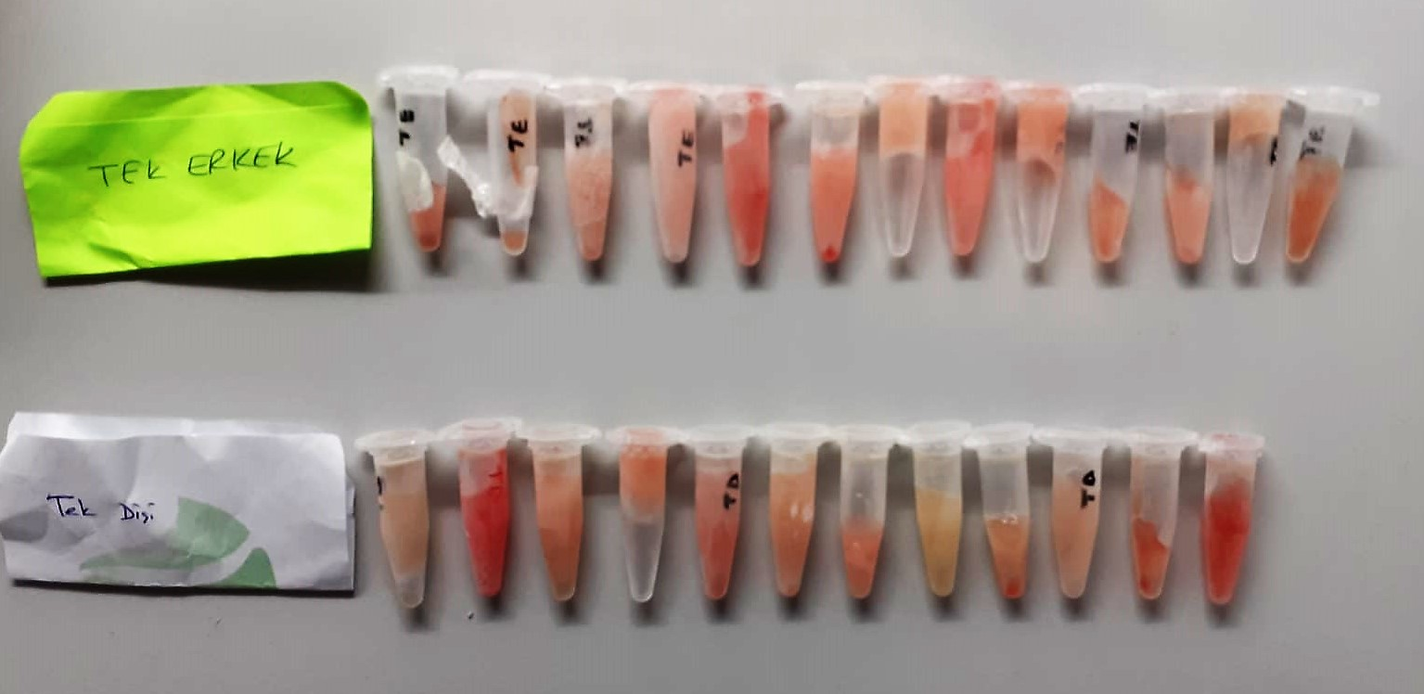
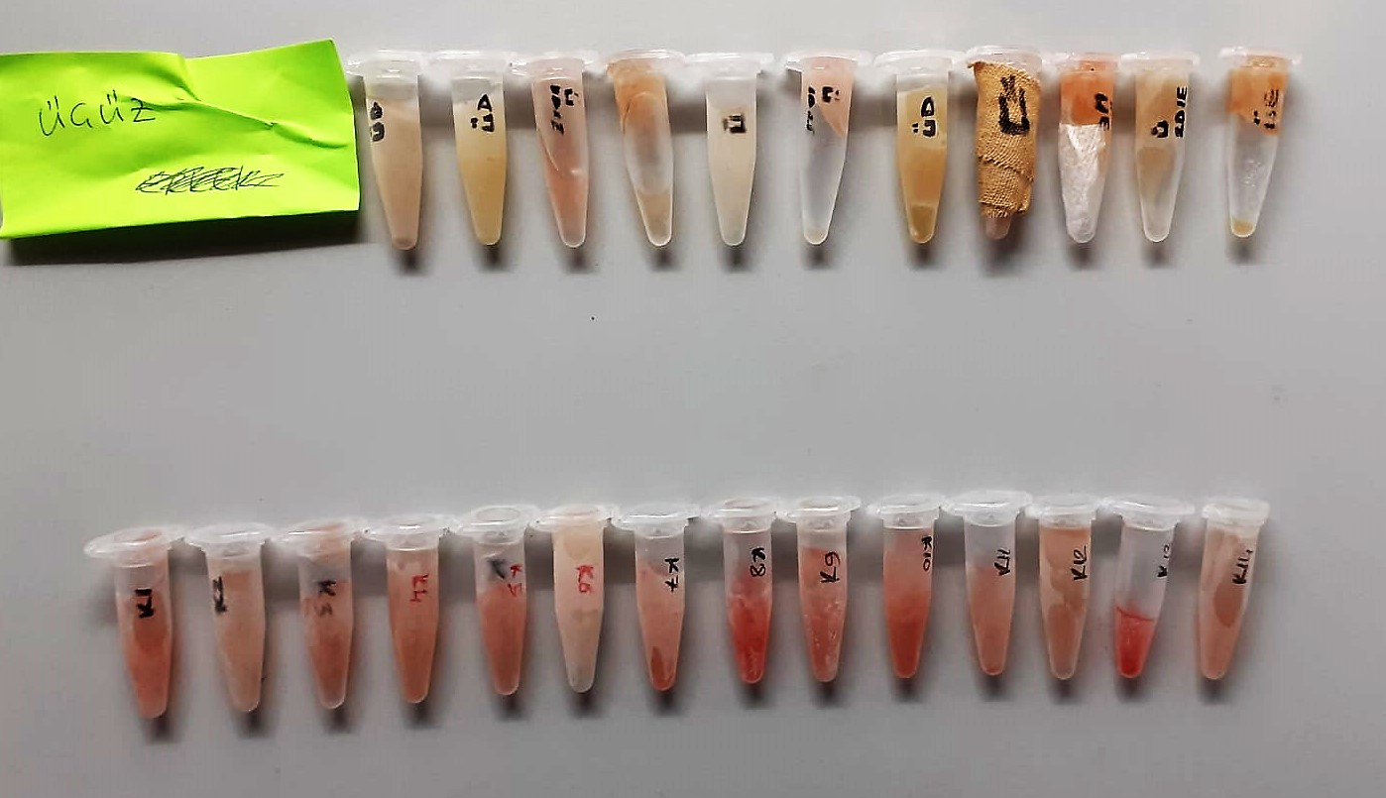
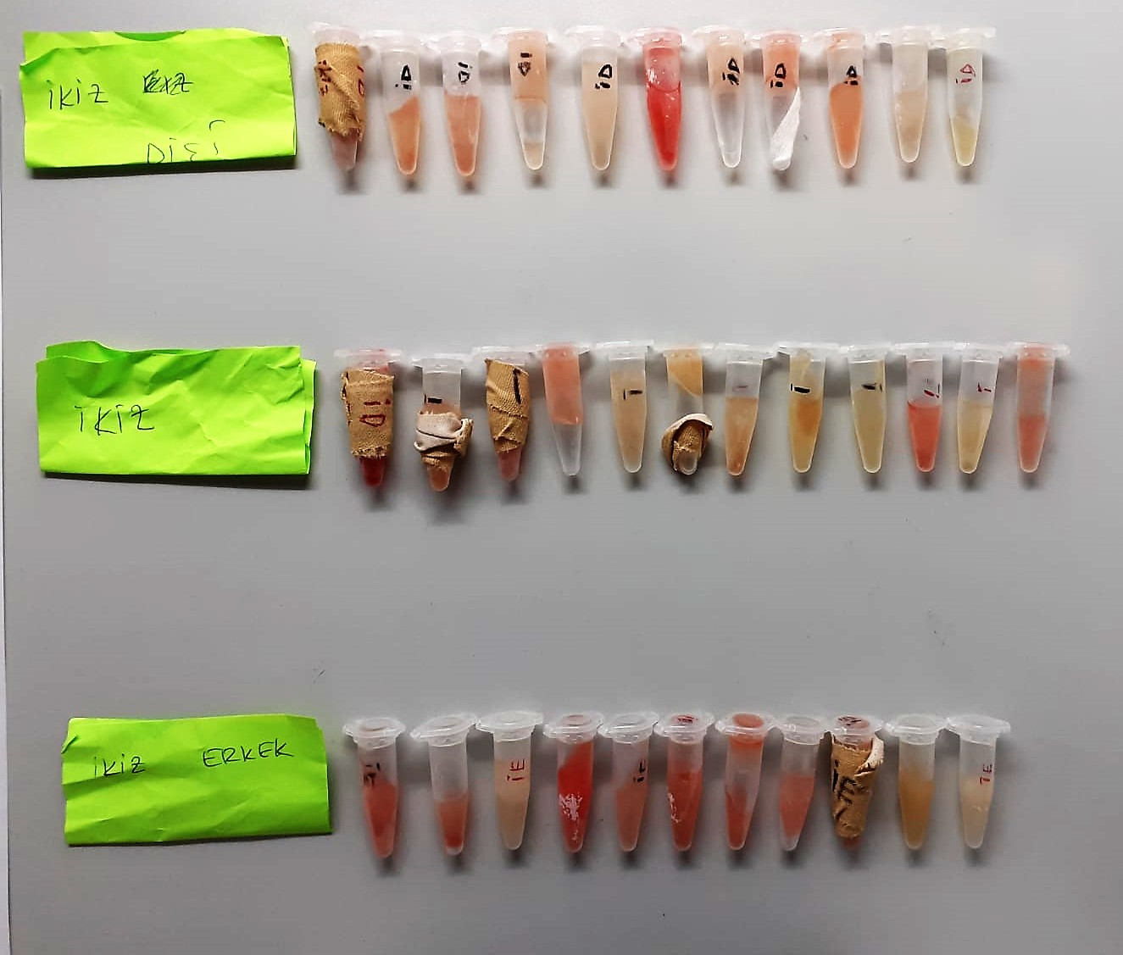
Numune Adı | PON(U/L) | LDL (mg/dl) | CHOL ( mg/dl) | GGT (U/L) | ALT (U/L) | TG (mg/dl) | HDL (mg/dl) | (v)LDL
TEK ERKEK-1 | 769 | 20.6 | 93 | 45.94 | 16 | 25.4 | 43.3 | 5.08 | Kullanılan cihaz: Mindray marka BS300 model tam otomatik biyokimya cihazı
TEK ERKEK-2 | 773 | 20.9 | 92 | 50.1 | 18 | 21.4 | 47.2 | 4.28 | PON-1: Paraoxanase
TEK ERKEK-3 | 1182 | 10.9 | 64.5 | 35.44 | 22 | 9.1 | 40.5 | 1.82 | CHOL: Total Cholesterol
TEK ERKEK-4 | 768 | 18.7 | 66.2 | 53.27 | 11 | 8.8 | 32.4 | 1.76 | GGT: Glutamyltransferase
TEK ERKEK-5 | 714 | 18.2 | 76.1 | 41.97 | 17 | 11.3 | 36.4 | 2.26 | ALT: Alanin aminotransferaz
TEK ERKEK-6 | 1093 | 23 | 87.6 | 48.44 | 25 | 16.7 | 41.9 | 3.34 | TG: Triglycerides
TEK ERKEK-7 | 738 | 18.8 | 65 | 43.46 | 23 | 12.4 | 30.9 | 2.48 | HDL: HDL Cholesterol
TEK ERKEK-8 | 773 | 27.6 | 98.5 | 31.26 | 25 | 24.9 | 41.1 | 4.98 | LDL: LDL Cholesterol
TEK ERKEK-9 | 1099 | 18.6 | 77.4 | 38.47 | 21 | 16.9 | 37.5 | 3.38
TEK ERKEK-10 | 673 | 27.9 | 90.9 | 37.81 | 12 | 13.4 | 38.8 | 2.68
TEK ERKEK-11 | 704 | 29.2 | 89.2 | 48.39 | 31 | 13.1 | 39 | 2.62
TEK ERKEK-12 | 1151 | 18.8 | 72.9 | 39.09 | 27 | 13 | 39.4 | 2.6
TEK ERKEK-13 | 618 | 26.3 | 87.1 | 36.61 | 12 | 12.2 | 38.6 | 2.44
TEK DİŞİ-1 | 903 | 17.4 | 67.2 | 41.68 | 22 | 10.4 | 34.4 | 2.08
TEK DİŞİ-2 | 904 | 24.2 | 107.3 | 43.01 | 17 | 18.8 | 43.9 | 3.76
TEK DİŞİ-3 | 689 | 19.6 | 75.6 | 49.6 | 26 | 12.7 | 39.6 | 2.54
TEK DİŞİ-4 | 932 | 16.6 | 72.4 | 41.52 | 18 | 8.9 | 39.7 | 1.78
TEK DİŞİ-5 | 769 | 13.5 | 70.3 | 46.91 | 24 | 14.9 | 37.8 | 2.98
TEK DİŞİ-6 | 691 | 11 | 54 | 41.65 | 21 | 12.5 | 28.5 | 2.5
TEK DİŞİ-7 | 367 | 19.9 | 79.2 | 56.84 | 27 | 11.6 | 37.3 | 2.32
TEK DİŞİ-8 | 512 | 26.6 | 77.3 | 55.18 | 19 | 16.6 | 36.4 | 3.32
TEK DİŞİ-9 | 685 | 10.5 | 51.3 | 39.91 | 23 | 13.1 | 29.6 | 2.62
TEK DİŞİ-10 | 559 | 4.7 | 45.4 | 37.98 | 18 | 6 | 30.9 | 1.2
TEK DİŞİ-11 | 677 | 21.1 | 82.8 | 47.13 | 30 | 14.2 | 39.6 | 2.84
TEK DİŞİ-12 | 1141 | 18.8 | 75 | 38.95 | 20 | 12 | 36.4 | 2.4
ÜÇÜZ-1 | 1334 | 35.7 | 106 | 40 | 17 | 15.2 | 47.4 | 3.04
ÜÇÜZ-2 | 764 | 15.2 | 87.3 | 35.38 | 15 | 21 | 54.9 | 4.2
ÜÇÜZ-3 | 1103 | 9.2 | 80.6 | 33.81 | 14 | 23.7 | 50.3 | 4.74
ÜÇÜZ-4 | 562 | 2.9 | 45.7 | 47.57 | 13 | 9.9 | 31 | 1.98
ÜÇÜZ-5 | 770 | 11.5 | 54.5 | 49.92 | 15 | 13.8 | 32.6 | 2.76
ÜÇÜZ-6 | 769 | 24.9 | 91 | 22.01 | 11 | 22.1 | 40.8 | 4.42
ÜÇÜZ-7 | 728 | 14.9 | 86.6 | 34.78 | 13 | 21.6 | 53.9 | 4.32
ÜÇÜZ-8 | 577 | 2.9 | 44.8 | 46 | 14 | 10.2 | 32.5 | 2.04
ÜÇÜZ-9 | 1249 | 27.4 | 108.9 | 28.11 | 17 | 19 | 46.9 | 3.8
ÜÇÜZ-10 | 1221 | 23.4 | 93.7 | 39.53 | 15 | 19.4 | 48 | 3.88
ÜÇÜZ-11 | 1301 | 27.9 | 105.3 | 29.53 | 17 | 18 | 49.6 | 3.6
K-1 | 904 | 39.2 | 106.7 | 42.01 | 27 | 21.6 | 40.7 | 4.32
K-2 | 934 | 43.1 | 104.1 | 54.04 | 22 | 44.7 | 33.3 | 8.94
K-3 | 1196 | 18.2 | 73.8 | 44.05 | 15 | 27.8 | 33.9 | 5.56
K-4 | 2119 | 60.6 | 169.3 | 81.03 | 45 | 75.1 | 71 | 15.02
K-5 | 1025 | 19.2 | 80.4 | 51.24 | 18 | 20.1 | 40.6 | 4.02
K-6 | 564 | 23.8 | 75.9 | 34.05 | 14 | 29.6 | 33.2 | 5.92
K-7 | 944 | 21.5 | 63.1 | 43.72 | 17 | 12.5 | 29.5 | 2.5
K-8 | 673 | 22.2 | 84.6 | 29.1 | 26 | 27 | 36.3 | 5.4
K-9 | 1276 | 13.3 | 65.9 | 48.83 | 23 | 8.4 | 37.6 | 1.68
K-10 | 1457 | 36.5 | 92.5 | 42.34 | 32 | 101.1 | 28.3 | 20.22
K-11 | 1138 | 35.8 | 91.7 | 55.46 | 29 | 43.3 | 33.1 | 8.66
K-12 | 1037 | 33.9 | 93 | 42.85 | 25 | 24.9 | 36.2 | 4.98
K-13 | 842 | 28 | 99.5 | 36.1 | 29 | 35.1 | 30.8 | 7.02
K-14 | 750 | 21.8 | 79.9 | 40.78 | 25 | 133.2 | 29.7 | 26.64
İKİZ DİŞİ-1 | 667 | 20 | 66.7 | 33.85 | 26 | 10.7 | 31.3 | 2.14
İKİZ DİŞİ-2 | 861 | 29.5 | 102.8 | 46.47 | 22 | 14 | 47.1 | 2.8
İKİZ DİŞİ-3 | 1024 | 34.3 | 118.5 | 78.54 | 27 | 22.1 | 60.3 | 4.42
İKİZ DİŞİ-4 | 929 | 26.5 | 96.9 | 68.31 | 11 | 13 | 47 | 2.6
İKİZ DİŞİ-5 | 631 | 16.7 | 72.4 | 49.16 | 19 | 8.9 | 37.6 | 1.78
İKİZ DİŞİ-6 | 835 | 20.3 | 90.9 | 35.11 | 31 | 15.5 | 41.5 | 3.1
İKİZ DİŞİ-7 | 761 | 19.7 | 71.6 | 54.24 | 23 | 7.4 | 38.7 | 1.48
İKİZ DİŞİ-8 | 650 | 11.3 | 68.4 | 43.3 | 17 | 11.9 | 35.2 | 2.38
İKİZ DİŞİ-9 | 1237 | 36.7 | 109.2 | 55.21 | 23 | 11.8 | 39.9 | 2.36
İKİZ DİŞİ-10 | 726 | 23.3 | 76.5 | 41.24 | 26 | 12.8 | 35.8 | 2.56
İKİZ DİŞİ-11 | 578 | 5.1 | 48.1 | 36.18 | 14 | 15.5 | 33.4 | 3.1
İKİZ-1 | 925 | 24.3 | 105.5 | 39.91 | 35 | 18.7 | 45.5 | 3.74
İKİZ-2 | 1371 | 39.6 | 140.2 | 74.63 | 47 | 25.7 | 64.7 | 5.14
İKİZ-3 | 723 | 12.6 | 66.9 | 41.44 | 23 | 10.1 | 36.9 | 2.02
İKİZ-4 | 699 | 15.5 | 71 | 45.1 | 15 | 9.2 | 37 | 1.84
İKİZ-5 | 1211 | 26.7 | 114.5 | 38.48 | 28 | 29.6 | 59.8 | 5.92
İKİZ-6 | 963 | 20.7 | 74.6 | 47.23 | 28 | 57.7 | 39 | 11.54
İKİZ-7 | 633 | 13.8 | 74.5 | 60.94 | 27 | 18.9 | 43.1 | 3.78
İKİZ-8 | 1127 | 25.9 | 88 | 56.19 | 34 | 19.9 | 46.5 | 3.98
İKİZ-9 | 1016 | 31.3 | 102.3 | 58.59 | 28 | 17.3 | 49.4 | 3.46
İKİZ-10 | 1036 | 24.9 | 105.9 | 32.29 | 27 | 32.4 | 52.8 | 6.48
İKİZ-11 | 927 | 6.2 | 41.5 | 49.07 | 11 | 10.3 | 30.2 | 2.06
İKİZ-12 | 758 | 12.3 | 68.4 | 38.45 | 23 | 10.3 | 38 | 2.06
İKİZ ERKEK-1 | 1332 | 19.5 | 84.2 | 45.19 | 25 | 13.5 | 41.1 | 2.7
İKİZ ERKEK-2 | 1165 | 33 | 107 | 38.73 | 23 | 23.7 | 46.5 | 4.74
İKİZ ERKEK-3 | 846 | 14.5 | 74 | 43.59 | 15 | 7.2 | 44.4 | 1.44
İKİZ ERKEK-4 | 989 | 6.1 | 71.4 | 35.93 | 27 | 18.2 | 38.2 | 3.64
İKİZ ERKEK-5 | 1382 | 21.5 | 83.5 | 50.11 | 26 | 13.4 | 43.2 | 2.68
İKİZ ERKEK-6 | 847 | 12 | 95.8 | 37.61 | 28 | 9.8 | 62.2 | 1.96
İKİZ ERKEK-7 | 773 | 25.5 | 84.4 | 57.53 | 19 | 16.8 | 39.9 | 3.36
İKİZ ERKEK-8 | 1067 | 31.4 | 94.6 | 45.93 | 21 | 24.9 | 43.7 | 4.98
İKİZ ERKEK-9 | 800 | 10.5 | 85.2 | 38.57 | 25 | 8.5 | 55.5 | 1.7
İKİZ ERKEK-10 | 865 | 19 | 102.7 | 50.91 | 17 | 14.5 | 59.4 | 2.9
İKİZ ERKEK-11 | 1155 | 20.4 | 98.6 | 61.03 | 20 | 8.5 | 59.7 | 1.7

